ホーム
システム名 |  | アイエスエイプランECサイト |  |  |  |  | 作成日 |  | 2019/11/07 |  | 作成者 | 岩田侑大
カテゴリ |  | 購入履歴画面 | 機能名称 |  |  |  | 更新日 |  | 2019/11/08 |  | 更新者 | 岩田侑大

 | ■購入履歴画面
 |  |  |  | No. | 項目名 | オブジェクト |  | 内容
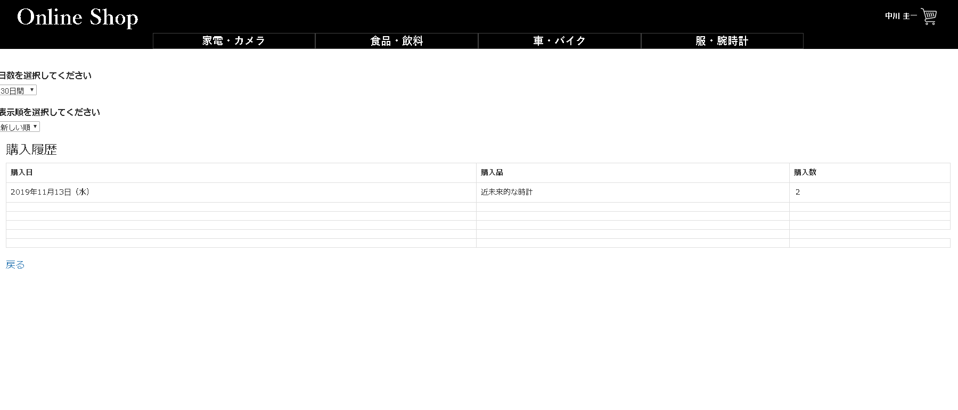
header
1
 |  |  |  | 1 | 期間選択ボタン |  |  | 30日間、６ヶ月間、1年間と過去の購入履歴の表示
 |  |  |  |  |  |  |  | 期間を選択する

 |  |  |  | 2 | 表示順ボタン |  |  | 表示順を購入日の新、古を選択する。
2

3
 |  |  |  | 3 | 購入履歴表 | table |  | 発注テーブルから購入日、発注明細テーブルから
 |  |  |  |  |  |  |  | 商品名、購入数を取得し表示する。

body
 |  |  |  | 4 | 戻るボタン | button |  | 押下するとユーザーメニュー画面へ遷移する
 |  |  |  |  |  |  |  |  |  | 2019/11/08 JTM14 対応 岩田侑大
4

fooder

ⒸISA Plan, Inc.

